Sheet1
팀 명 |  | 서울시립대 Azure |  |  | 주 문 일
업 체 명 |  | 싸커넷 |  |  | 담 당 자

의 뢰 자 |  | 박원우 / 010 8918 3700 |  |  | E-mail |  | w0nwo0@naver.com
배 송 주 소 지 |  | 서울특별시 동대문구 전농로38길2 204호

상 품 명 |  | 코 드 번 호 | 사 이 즈 (나이키는 사이즈 표기가 다를 수 있음) |  |  |  |  | 총 계
 |  |  | S(95) | M(100) | L(105) | XL(110)
스쿼드라 17 저지 |  | S/S/NADUS99149 |  |  |  | 1 |  | 1
스쿼드라 17 저지 |  | L/S 99150 |  | 2 | 1 |  |  | 3
스쿼드라 17 저지 |  | US99153 | 1 | 2 |  |  |  | 3
레비고17 GK 저지 |  | L/S/NADUAZ5396 |  | 1 |  | 1 |  | 2
티에로13 GK 롱팬츠 |  | 11474 |  |  | 2 |  |  | 2
 | 배 번 | 등 이 름 | 의 류 사 이 즈 |  | 비고 |  | 요 청 사 항
 |  |  | 상 의 | 하 의
왼쪽가슴-엠블렘 (자수)
가슴-Azure (Magneto)
-since 2002 (한컴쿨재즈B)
등번호-레알마드리드
등번호밑- 서울시립대학교(학교홈페이지 전용서체1)
http://pr.uos.ac.kr/introduce/symbol.php#none
하의 - 번호마킹 (레알마드리드)
1 | 78 |  | 100 | 95 | 상의 긴팔
2 | 52 |  | 110 |  | 상의 반팔
3 | 40 |  | 100 | 100 | 상의 긴팔
4 | 6 |  | 105 | 100 | 상의 긴팔
5 | 1 |  | 110 | 105 | 상의 긴팔
6 | 77 |  | 100 | 105 | 상의 긴팔
7
8 |  |  |  |  |  |  | 골키퍼옷은 추가주문 예정
9
10
11
12
13
14
15
16
17
18
19
20
21
22
23
24
엠 블 럼

팔 패 치
번호마킹 |  | 상의 번호
 |  | 하의 번호

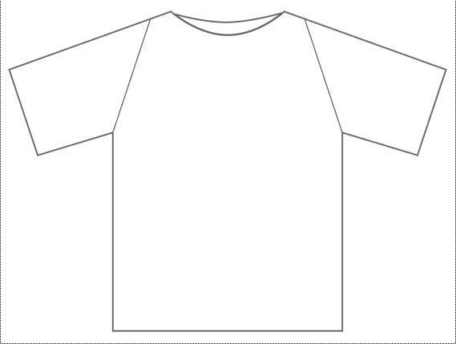

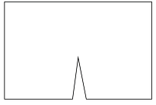

※ 고객님 요청하는 폰트 및 이미지 같이 첨부하기
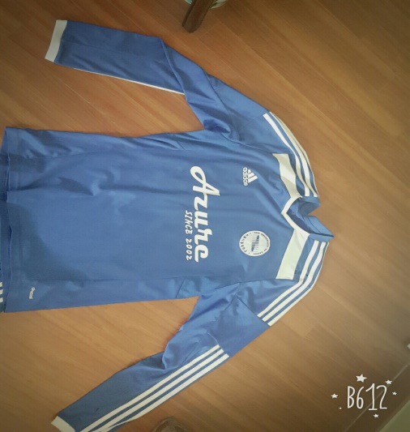
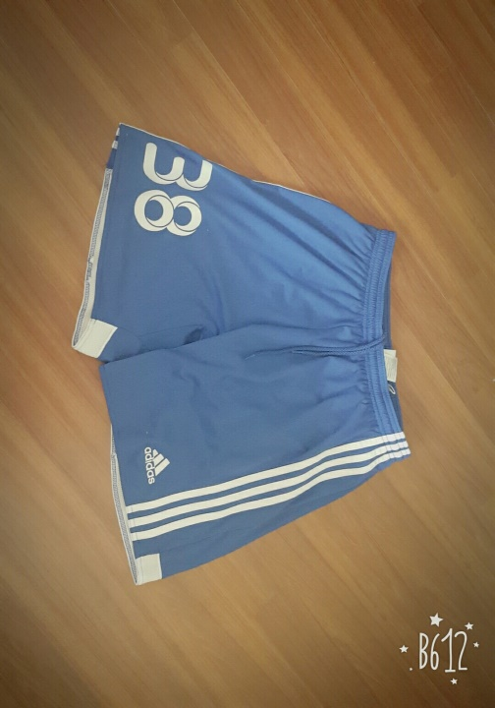
 |  |  | 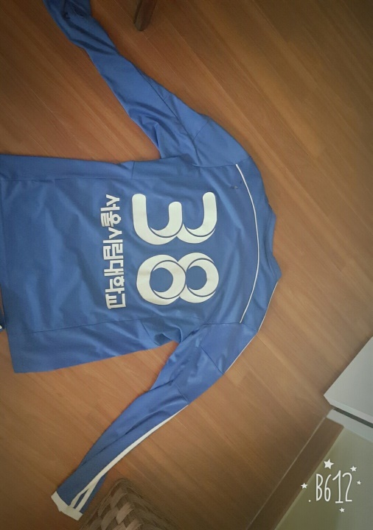 참고 이미지 입니다.

★ 엠블럼 이미지는 AI 파일도 필요할 수 있습니다. 미리 준비해주시면 감사하겠습니다.

